概要図
詳細設計書 | 画面名称 | B0301_人材推薦一覧画面 | システムID |  |  | 改訂日 | 2020-08-12
 | 機能名称 |  | システム名称 |  |  | 改訂者 | 王少宇

B0301_人材推薦一覧画面
ユーザー
参照
 |  |  |  | 機能概要

 |  |  |  | （１）一覧画面
 |  |  |  |  | エラーの場合、エラーメッセージを出力する。
参照
職種
 |  |  |  | （２）「条件クリア」ボタンを押すまたは「検索」ボタンを押す

 |  |  |  | （３）ダウンロードまたは全てダウンロード
参照
応募者情報

画面イメージ
詳細設計書 | 画面名称 | B0301_人材推薦一覧画面 | システムID | 改訂日 | 2020-08-26
 | 機能名称 |  | システム名称 | 改訂者 | 王少宇

画面イメージ

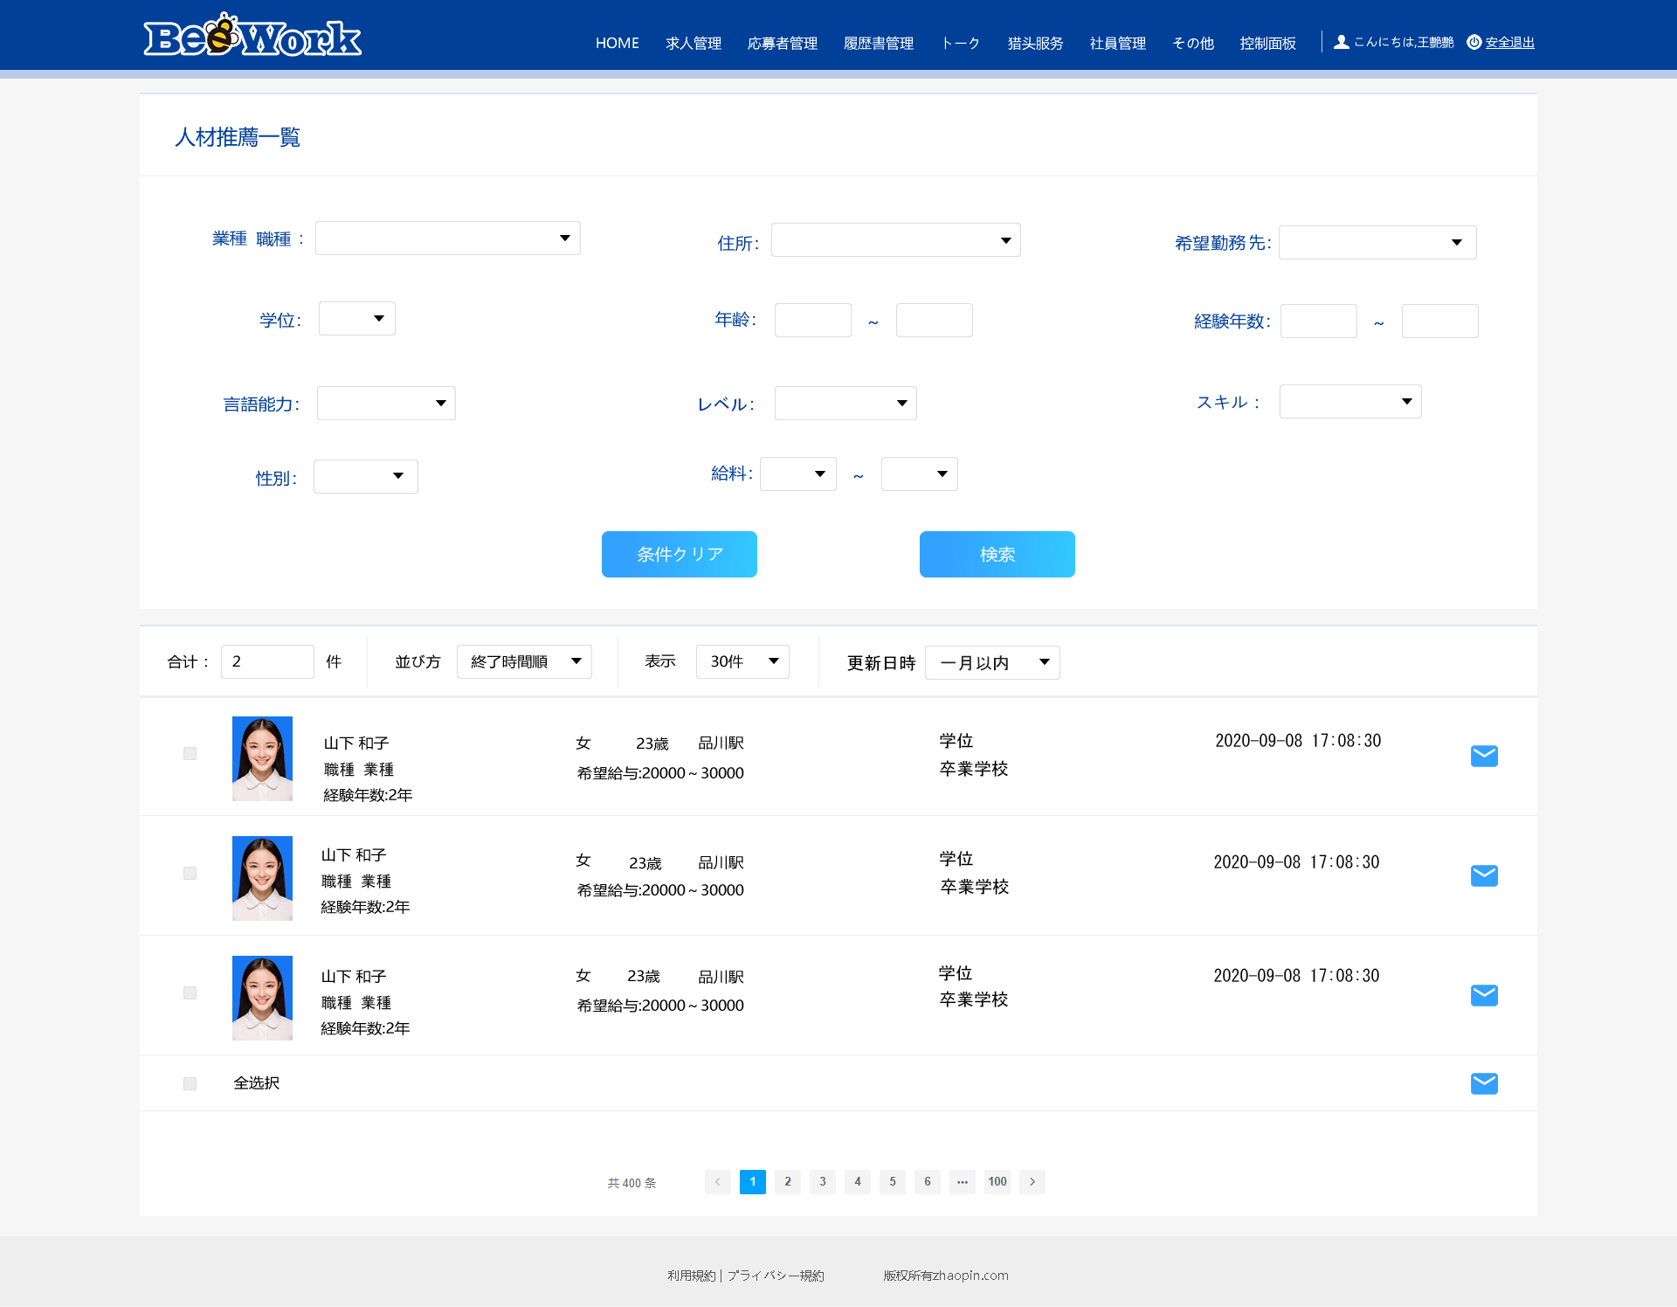
押下時、子画面が表示する。子画面内容については、別紙の1．業種・職種を参照
押下時、子画面が表示する。子画面内容については、別紙の2．住所を参照

別紙
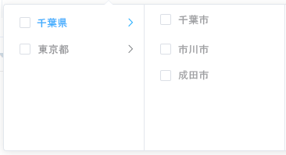
詳細設計書 |  | 画面名称 | B0301_人材推薦一覧画面 | システムID | 改訂日 | 2020-08-26
 |  | 機能名称 |  | システム名称 | 改訂者 | 王少宇

画面イメージ

 | 1．業種・職種

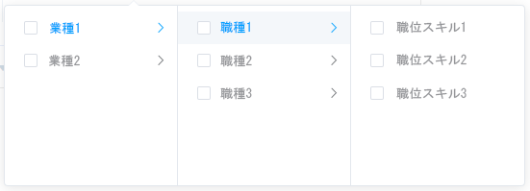

 | 2．住所

